TDSheet
фото | Наименование | размеры | Цена $ без скидки | Цена $ с мах. скидкой | ваш заказ в коробах | верх | подкладка | стелька | производитель
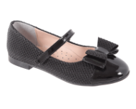 | Туфли малодетские 50B 517/10 | 21-25 | 22 | 19.80 |  | иск. кожа | Натуральная кожа | Натуральная кожа | Millom (Турция)
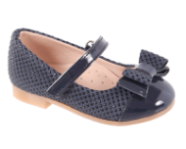 | Туфли малодетские 50B 517/11 | 21-25 | 22 | 19.80 |  | иск. кожа | Натуральная кожа | Натуральная кожа | Millom (Турция)
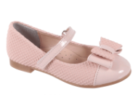 | Туфли малодетские 50B 517/12 | 21-25 | 22 | 19.80 |  | иск. кожа | Натуральная кожа | Натуральная кожа | Millom (Турция)
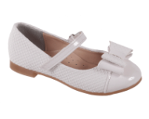 | Туфли малодетские 50B 517/13 | 21-25 | 22 | 19.80 |  | иск. кожа | Натуральная кожа | Натуральная кожа | Millom (Турция)
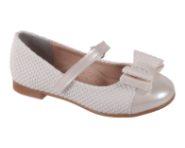 | Туфли малодетские 50B 517/14 | 21-25 | 22 | 19.80 |  | иск. кожа | Натуральная кожа | Натуральная кожа | Millom (Турция)
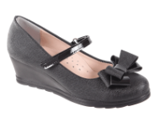 | Туфли школьные 50F 0505/17 | 33-36 | 23 | 20.70 |  | иск. кожа | Натуральная кожа | Натуральная кожа | Millom (Турция)
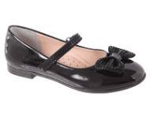 | Туфли школьные 50F 0508/10-20 | 31-36 | 23 | 20.70 |  | иск. кожа | Натуральная кожа | Натуральная кожа | Millom (Турция)
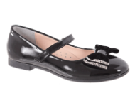 | Туфли школьные 50F 0509/10-18 | 31-36 | 23 | 20.70 |  | иск. кожа | Натуральная кожа | Натуральная кожа | Millom (Турция)
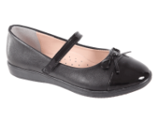 | Туфли школьные 50F 0510/10-8 | 31-36 | 23 | 20.70 |  | иск. кожа | Натуральная кожа | Натуральная кожа | Millom (Турция)
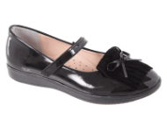 | Туфли школьные 50F 0511/10-18 | 31-36 | 23 | 20.70 |  | иск. кожа | Натуральная кожа | Натуральная кожа | Millom (Турция)
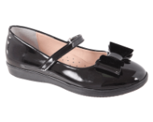 | Туфли школьные 50F 0512/10-18 | 31-36 | 23 | 20.70 |  | иск. кожа | Натуральная кожа | Натуральная кожа | Millom (Турция)
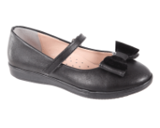 | Туфли школьные 50F 0512/8-18 | 31-36 | 23 | 20.70 |  | иск. кожа | Натуральная кожа | Натуральная кожа | Millom (Турция)
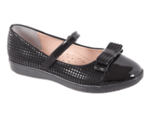 | Туфли школьные 50F 0513/10-20 | 31-36 | 23 | 20.70 |  | иск. кожа | Натуральная кожа | Натуральная кожа | Millom (Турция)
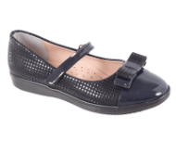 | Туфли школьные 50F 0513/11-21 | 31-36 | 23 | 20.70 |  | иск. кожа | Натуральная кожа | Натуральная кожа | Millom (Турция)
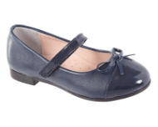 | Туфли школьные 50F 0514/11-9 | 31-36 | 22 | 19.80 |  | иск. кожа | Натуральная кожа | Натуральная кожа | Millom (Турция)
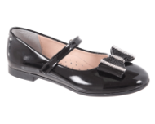 | Туфли школьные 50F 0515/10 | 31-36 | 22 | 19.80 |  | иск. кожа | Натуральная кожа | Натуральная кожа | Millom (Турция)
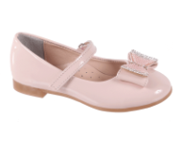 | Туфли школьные 50F 0515/12 | 31-36 | 22 | 19.80 |  | иск. кожа | Натуральная кожа | Натуральная кожа | Millom (Турция)
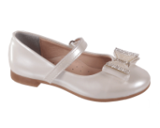 | Туфли школьные 50F 0515/14 | 31-36 | 22 | 19.80 |  | иск. кожа | Натуральная кожа | Натуральная кожа | Millom (Турция)
 | Туфли школьные 50F 0517/10 | 31-36 | 22 | 19.80 |  | иск. кожа | Натуральная кожа | Натуральная кожа | Millom (Турция)
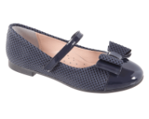 | Туфли школьные 50F 0517/11 | 31-36 | 22 | 19.80 |  | иск. кожа | Натуральная кожа | Натуральная кожа | Millom (Турция)
 | Туфли школьные 50F 0517/12 | 31-36 | 22 | 19.80 |  | иск. кожа | Натуральная кожа | Натуральная кожа | Millom (Турция)
 | Туфли школьные 50F 0517/13 | 31-36 | 22 | 19.80 |  | иск. кожа | Натуральная кожа | Натуральная кожа | Millom (Турция)
 | Туфли школьные 50F 0517/14 | 31-36 | 22 | 19.80 |  | иск. кожа | Натуральная кожа | Натуральная кожа | Millom (Турция)
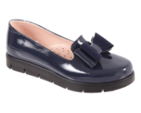 | Туфли школьные 50F 506/11 | 31-36 | 23 | 20.70 |  | иск. кожа | Натуральная кожа | Натуральная кожа | Millom (Турция)
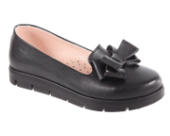 | Туфли школьные 50F 507/8 | 31-36 | 23 | 20.70 |  | иск. кожа | Натуральная кожа | Натуральная кожа | Millom (Турция)
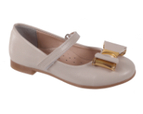 | Туфли школьные 50F 516/15 | 31-36 | 22 | 19.80 |  | иск. кожа | Натуральная кожа | Натуральная кожа | Millom (Турция)
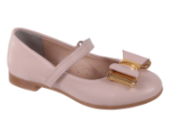 | Туфли школьные 50F 516/16 | 31-36 | 22 | 19.80 |  | иск. кожа | Натуральная кожа | Натуральная кожа | Millom (Турция)
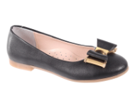 | Туфли школьные 50F 516/8 | 31-36 | 22 | 19.80 |  | иск. кожа | Натуральная кожа | Натуральная кожа | Millom (Турция)
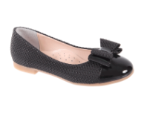 | Туфли школьные 50F 517/10 | 31-36 | 22 | 19.80 |  | иск. кожа | Натуральная кожа | Натуральная кожа | Millom (Турция)
 | Туфли школьные 50F 517/11 | 31-36 | 22 | 19.80 |  | иск. кожа | Натуральная кожа | Натуральная кожа | Millom (Турция)
 | Туфли школьные 50F 517/12 | 31-36 | 22 | 19.80 |  | иск. кожа | Натуральная кожа | Натуральная кожа | Millom (Турция)
 | Туфли школьные 50F 517/13 | 31-36 | 22 | 19.80 |  | иск. кожа | Натуральная кожа | Натуральная кожа | Millom (Турция)
 | Туфли школьные 50F 517/14 | 31-36 | 22 | 19.80 |  | иск. кожа | Натуральная кожа | Натуральная кожа | Millom (Турция)
 | Туфли дошкольные 50P 508/10-20 | 26-30 | 23 | 20.70 |  | иск. кожа | Натуральная кожа | Натуральная кожа | Millom (Турция)
 | Туфли дошкольные 50P 509/10-18 | 26-30 | 23 | 20.70 |  | иск. кожа | Натуральная кожа | Натуральная кожа | Millom (Турция)
 | Туфли дошкольные 50P 514/11-9 | 26-30 | 22 | 19.80 |  | иск. кожа | Натуральная кожа | Натуральная кожа | Millom (Турция)
 | Туфли дошкольные 50P 515/10 | 26-30 | 22 | 19.80 |  | иск. кожа | Натуральная кожа | Натуральная кожа | Millom (Турция)
 | Туфли дошкольные 50P 515/12 | 26-30 | 22 | 19.80 |  | иск. кожа | Натуральная кожа | Натуральная кожа | Millom (Турция)
 | Туфли дошкольные 50P 515/14 | 26-30 | 22 | 19.80 |  | иск. кожа | Натуральная кожа | Натуральная кожа | Millom (Турция)
 | Туфли дошкольные 50P 516/15 | 26-30 | 22 | 19.80 |  | иск. кожа | Натуральная кожа | Натуральная кожа | Millom (Турция)
 | Туфли дошкольные 50P 516/16 | 26-30 | 22 | 19.80 |  | иск. кожа | Натуральная кожа | Натуральная кожа | Millom (Турция)
 | Туфли дошкольные 50P 516/8 | 26-30 | 22 | 19.80 |  | иск. кожа | Натуральная кожа | Натуральная кожа | Millom (Турция)
 | Туфли дошкольные 50P 517/10 | 26-30 | 22 | 19.80 |  | иск. кожа | Натуральная кожа | Натуральная кожа | Millom (Турция)
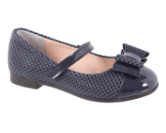 | Туфли дошкольные 50P 517/11 | 26-30 | 22 | 19.80 |  | иск. кожа | Натуральная кожа | Натуральная кожа | Millom (Турция)
 | Туфли дошкольные 50P 517/12 | 26-30 | 22 | 19.80 |  | иск. кожа | Натуральная кожа | Натуральная кожа | Millom (Турция)
 | Туфли дошкольные 50P 517/13 | 26-30 | 22 | 19.80 |  | иск. кожа | Натуральная кожа | Натуральная кожа | Millom (Турция)
 | Туфли дошкольные 50P 517/14 | 26-30 | 22 | 19.80 |  | иск. кожа | Натуральная кожа | Натуральная кожа | Millom (Турция)

